EXEMPLO Avaliação de riscos
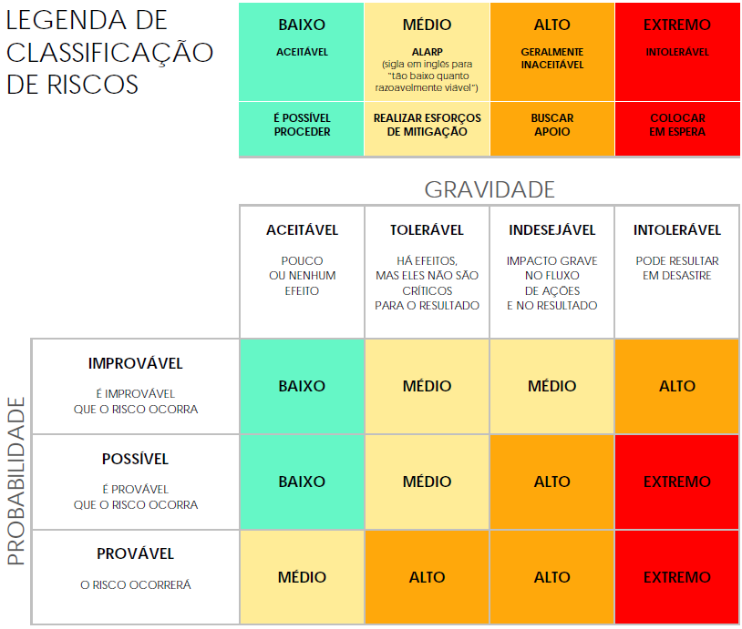
EXEMPLO DE MODELO SIMPLES DE AVALIAÇÃO DE RISCOS DE CONFORMIDADE
ID DO PROJETO | NOME DO PROJETO |  |  | GERENTE DO PROJETO
1234 | PROJETO ÔMEGA |  |  | LORI GARCIA

 |  |  |  |  | AVALIAÇÃO DE RISCOS |  |  |  |  |  | PÓS-MITIGAÇÃO |  |  | DECISÃO
REF./ID | TÓPICO | RISCO | AMBIENTE DE CONTROLE | ATIVIDADES DE CONTROLE | GRAVIDADE DO RISCO | PROBABILIDADE DO RISCO | NÍVEL DO RISCO | MITIGAÇÕES/AVISOS/SOLUÇÕES | INFORMAÇÕES E COMUNICAÇÕES | CONTROLES PRESENTES? | GRAVIDADE DO RISCO | PROBABILIDADE DO RISCO | NÍVEL DO RISCO | ACEITÁVEL CONTINUAR? | COMENTÁRIOS E NOTAS
1.1 | Recuperação de desastres | Não ter recursos de backup e verificação de dados fisicamente nas instalações em caso de desastre. | Crie uma cópia do data center em um local externo para que tenhamos uma redundância de dados precisa e confiável entre os dois no caso de um desastre natural. | Definir os objetivos do plano de recuperação. | ACEITÁVEL | POSSÍVEL | BAIXO | Testes distintos de redundância do data center. | Reunião do departamento de TI sobre padrões PII e RGPD. | SIM | ACEITÁVEL | IMPROVÁVEL | BAIXO | SIM | Notas
1.2 | Integração de dados |  |  |  | TOLERÁVEL | POSSÍVEL | MÉDIO |  |  | NÃO | ACEITÁVEL | IMPROVÁVEL | BAIXO | SIM | Notas
1.3 | Risco de acesso |  |  |  | INDESEJÁVEL | PROVÁVEL | ALTO |  |  | SIM | TOLERÁVEL | POSSÍVEL | MÉDIO | SIM | Notas
2.1 | Monitorar a conformidade regulatória |  |  |  | INTOLERÁVEL | PROVÁVEL | EXTREMO |  |  | SIM | INDESEJÁVEL | PROVÁVEL | ALTO | NÃO | Notas
 |  |  |  |  |  |  |  |  |  | SIM
 |  |  |  |  |  |  |  |  |  | SIM
 |  |  |  |  |  |  |  |  |  | SIM
 |  |  |  |  |  |  |  |  |  | SIM
 |  |  |  |  |  |  |  |  |  | SIM
 |  |  |  |  |  |  |  |  |  | SIM
 |  |  |  |  |  |  |  |  |  | SIM
 |  |  |  |  |  |  |  |  |  | SIM
 |  |  |  |  |  |  |  |  |  | SIM
 |  |  |  |  |  |  |  |  |  | SIM
 |  |  |  |  |  |  |  |  |  | SIM
 |  |  |  |  |  |  |  |  |  | SIM
 |  |  |  |  |  |  |  |  |  | SIM

CLIQUE AQUI PARA CRIAR NO SMARTSHEET

